Sheet1
 | Anzahl_Arten | Phylogenetische_Diversität | Funktionale_Diversität | Funktionale_Diversität_spezifische_Blattfläche | Funktionale_Diversität_Samengewicht | Funktionale_Diversität_Höhe | Temperatur | Nährstoff | Reaktion | Feuchtigkeit | Licht | Mahdverträglichkeit | Hemerobiezahl | Anteil_Deckung_Poaceae | Anteil_Deckung_Krautartige | Anteil_Deckung_Cyperaceae_und_Juncaceae | Stresszahl | Ruderalstrategie | Konkurrenzstrategie
Min | -26.1 | -0.267521589 | -0.085721916 | -0.109573868 | -0.125430259 | -0.138039617 | -0.818741295 | -2.337275201 | -1.626252293 | -1.574885676 | -1.120625978 | -2.460448302 | -0.840024708 | -64.30193525 | -75.27428377 | -80.34943768 | -0.43071192 | -0.266242345 | -0.497579938
Q20 | -12.21 | -0.0911556362 | -0.0285731794 | -0.0298744244 | -0.041331541 | -0.0315903374 | -0.0444585072 | -0.2359201646 | -0.4094605964 | -0.3862442512 | -0.242023956 | -0.1487231122 | -0.0579395134 | -2.4891890748 | -27.634225506 | -9.3113619412 | -0.12601205 | -0.0386711994 | -0.0381646004
Q25 | -10.85 | -0.080431182 | -0.02433899 | -0.024583198 | -0.033912281 | -0.028330651 | -0.006964876 | -0.135234978 | -0.344024893 | -0.319662838 | -0.190829432 | -0.087108709 | -0.008966569 | 0.376234445 | -25.08725083 | -6.580055727 | -0.111473604 | -0.021535328 | -0.026433243
Q40 | -7.17 | -0.052272773 | -0.0166635062 | -0.014209389 | -0.0222838582 | -0.0171031624 | 0.1122155184 | 0.085313289 | -0.1765430128 | -0.1004813902 | -0.1074995532 | 0.0905291924 | 0.1190705602 | 9.9033031698 | -16.71935775 | -1.151669186 | -0.0605719524 | 0.003226554 | 0.001943911
Median | -5.147619048 | -0.039069667 | -0.012016377 | -0.007888257 | -0.014549914 | -0.01198491 | 0.217756354 | 0.211788536 | -0.082179082 | 0.000295075 | -0.042689321 | 0.2329481 | 0.178836092 | 15.94253143 | -11.02251015 | 0 | -0.040357054 | 0.021784312 | 0.018819545
Mean | -4.9778226092 | -0.040641037953 | -0.012066058318 | -0.0074187833177 | -0.017079599466 | -0.011904289022 | 0.19443436691 | 0.25679667605 | -0.066474238278 | -0.050668513686 | -0.0098392741516 | 0.30525030512 | 0.21837154726 | 15.160199431 | -9.7646767163 | -5.3955227153 | -0.052319261733 | 0.035665779697 | 0.016653482144
Q60 | -2.7157142856 | -0.0297706068 | -0.0073253248 | -0.0009706384 | -0.0096596034 | -0.0057446224 | 0.280513344 | 0.349837342 | -0.0092438482 | 0.0582470392 | 0.0141988238 | 0.3295924216 | 0.274028544 | 19.592623456 | -5.2427716442 | 0 | -0.019189898 | 0.0390571058 | 0.0398885102
Q75 | 0.4 | -0.007864276 | 0.000665032 | 0.01052208 | -0.0000433 | 0.003960215 | 0.402132531 | 0.659318877 | 0.13913066 | 0.201566634 | 0.177396497 | 0.638504841 | 0.365259943 | 28.75160427 | 6.947010532 | 1.630434783 | 0.009231152 | 0.079863992 | 0.0697741
Q80 | 1.69 | 0.000449493 | 0.0040180288 | 0.0172096276 | 0.0058790306 | 0.0074688734 | 0.4424564222 | 0.8151572678 | 0.220993008 | 0.2716979388 | 0.2219377784 | 0.812486129 | 0.450043979 | 34.044227564 | 9.5213661858 | 2.8568973348 | 0.0198303892 | 0.1097380156 | 0.0830815686
Max | 19.4 | 0.313877637 | 0.082490894 | 0.111305534 | 0.06000726 | 0.093835298 | 1.196277471 | 2.162485821 | 1.897353811 | 1.309993453 | 1.438614781 | 2.417956468 | 1.648604397 | 75.27428377 | 60.58305071 | 32.83779536 | 0.467071781 | 0.408622526 | 0.32451653
Delta_Q80_Q20 | 13.9 | 0.0916051292 | 0.0325912082 | 0.047084052 | 0.0472105716 | 0.0390592108 | 0.4869149294 | 1.0510774324 | 0.6304536044 | 0.65794219 | 0.4639617344 | 0.9612092412 | 0.5079834924 | 36.533416639 | 37.155591692 | 12.168259276 | 0.1458424392 | 0.148409215 | 0.121246169
Boxplot | 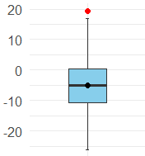 | 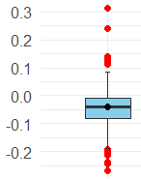 | 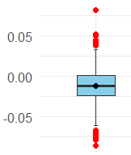 | 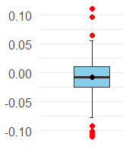 | 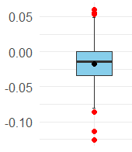 | 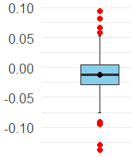 | 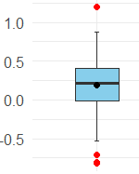 | 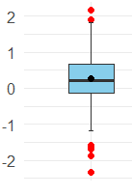 | 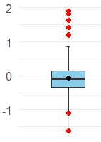 | 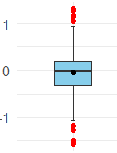 | 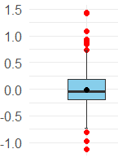 | 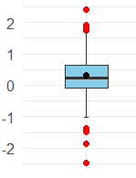 | 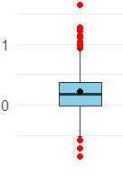 | 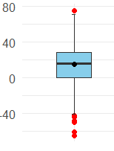 | 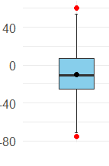 | 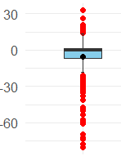 | 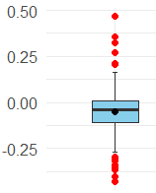 | 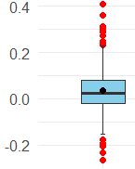 | 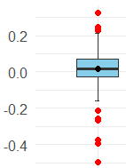
vorschlag:
starke Zunahme | 10 | 0.15 | 0.05 | 0.025 | 0.025 | 0.025 | 0.4 | 0.5 | 0.4 | 0.3 | 0.25 | 0.5 | 0.5 | 30 | 30 | 10 | 0.15 | 0.1 | 0.1
kleine Zunahme | 3 | 0.05 | 0.02 | 0.015 | 0.01 | 0.01 | 0.1 | 0.3 | 0.05 | 0.1 | 0.1 | 0.3 | 0.3 | 15 | 10 | 5 | 0.05 | 0.03 | 0.03
gleichbleibend
kleine Abnahme | -3 | -0.05 | -0.02 | -0.015 | -0.01 | -0.01 | -0.1 | -0.3 | -0.05 | -0.1 | -0.1 | 0.3 | -0.3 | -15 | -10 | -5 | -0.05 | -0.03 | -0.03
starke Abnahme | -10 | -0.15 | -0.05 | -0.025 | 0.025 | -0.025 | -0.4 | -0.5 | -0.4 | -0.3 | -0.25 | -0.5 | -0.5 | -30 | -30 | -10 | -0.15 | -0.1 | -0.1

